Лист1
Задание 1

На сайте w3schools.com на страницу Learn SQL
http://www.w3schools.com/sql/default.asp
Нажать кнопку Try it yourself, далее в новом окне нажать на кнопку Run SQL
Запросы для таблицы Customers

1. Вывести всех, что живет в Лондоне | 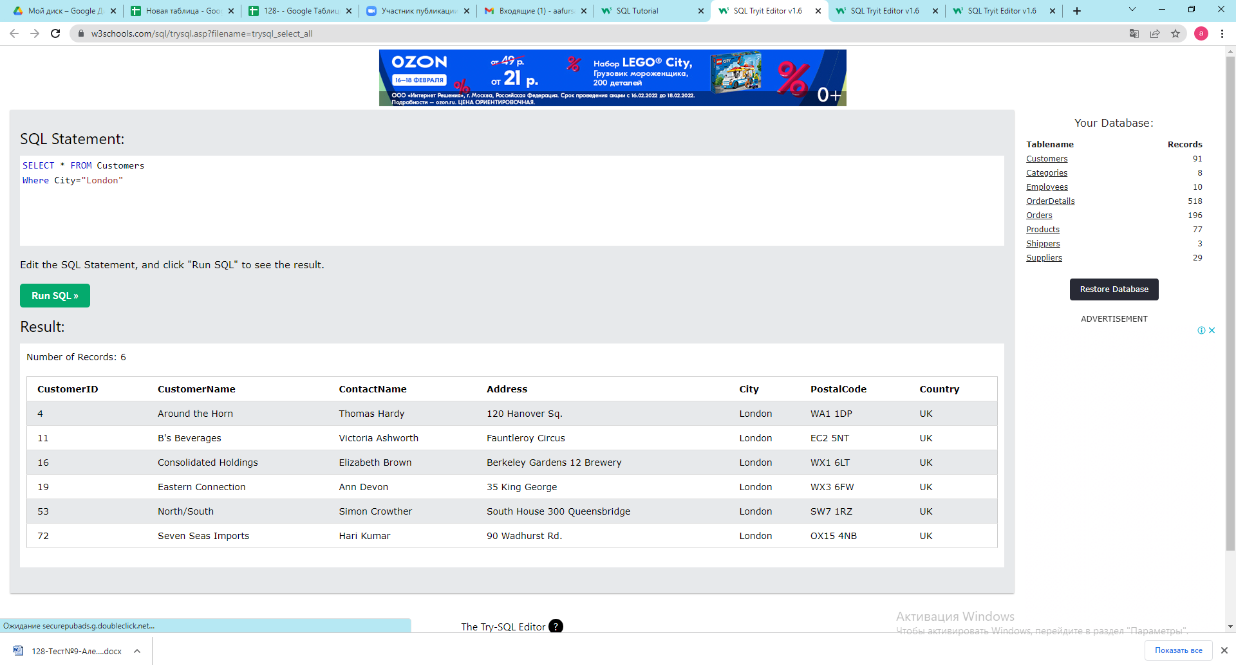

2. Выбрать имена контактов и имена заказчиков,где адрес заканчивается на 23 | 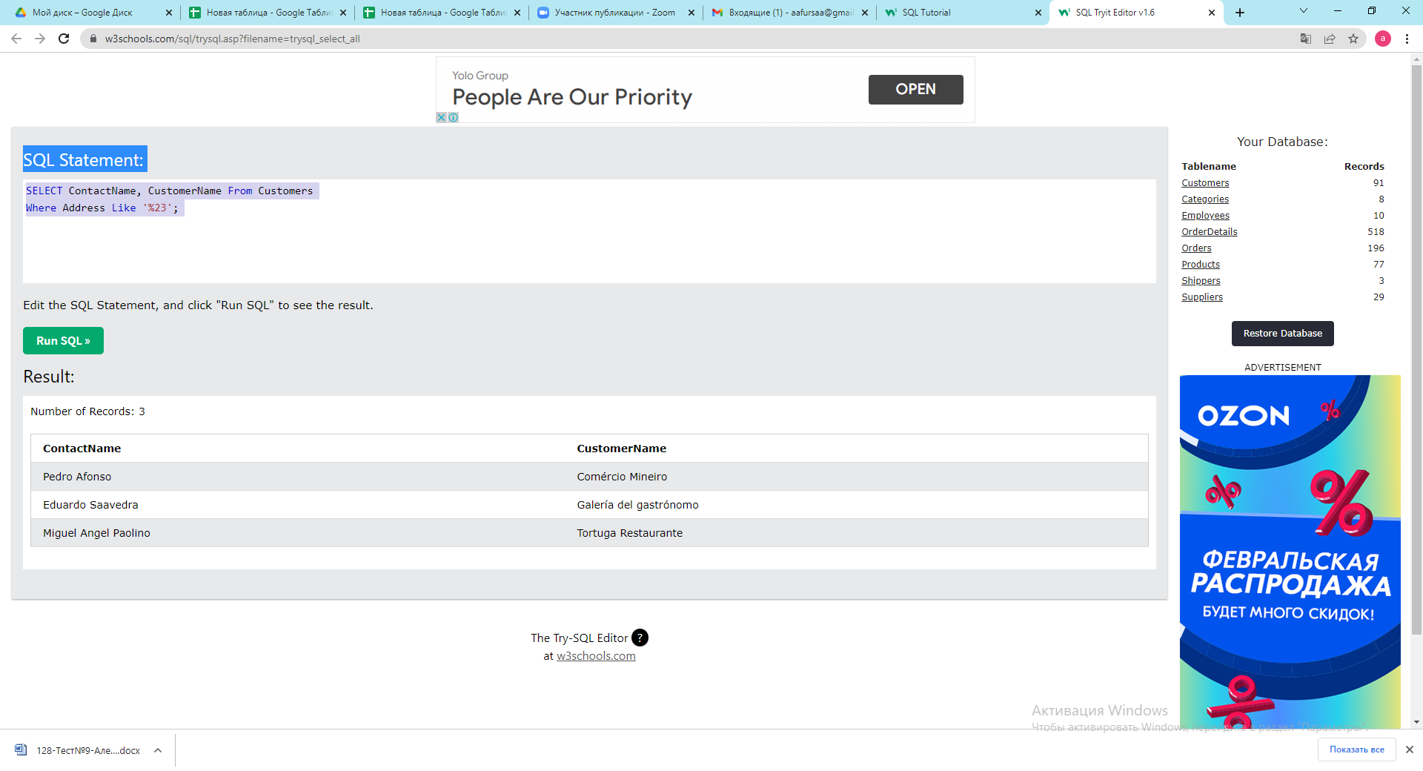

3.Выбрать уникальные города | 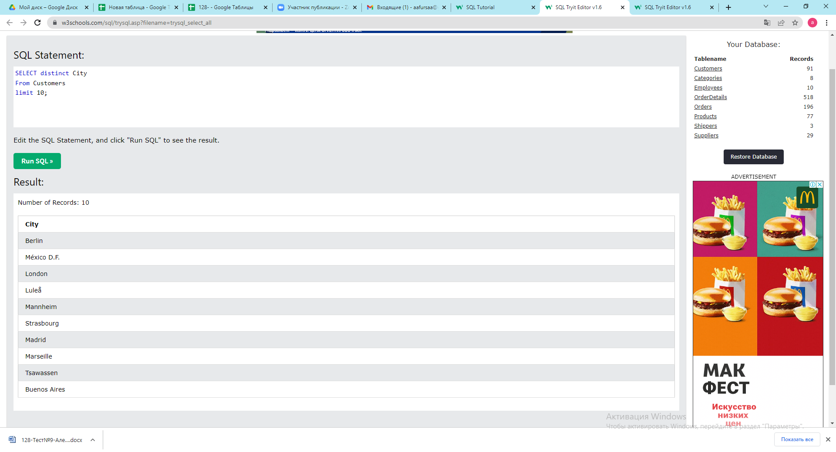

4. Выбрать тех пользователей, у кого код начинается с 0 (нуль) | 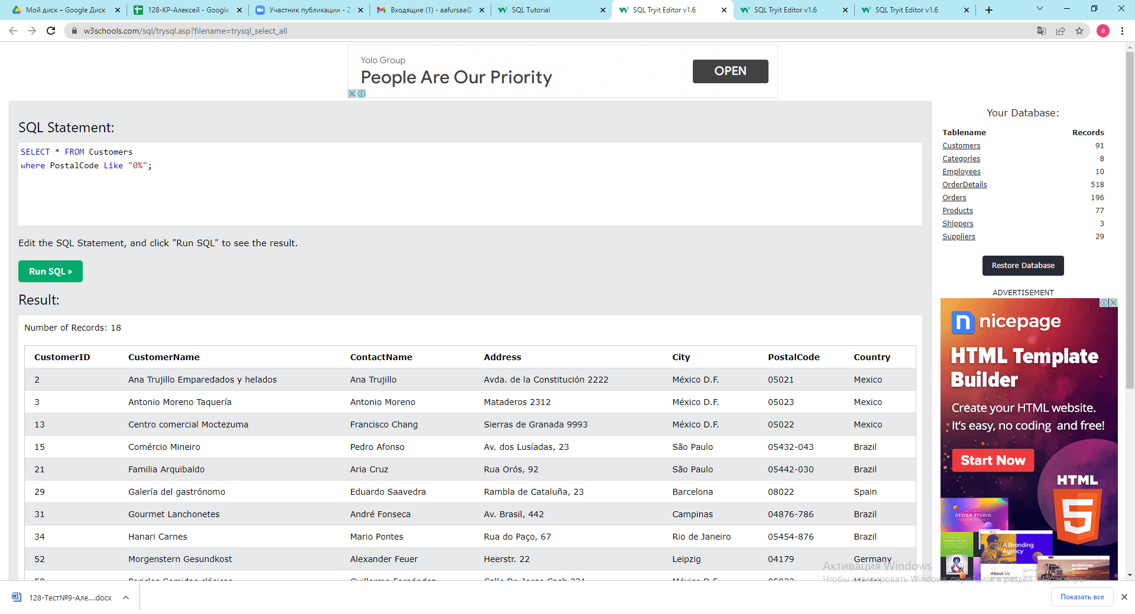

5. Вывести клиентов не из США | 

6.Вывести всех, кто из Франции и отсортировать по убыванию по имени контакта | 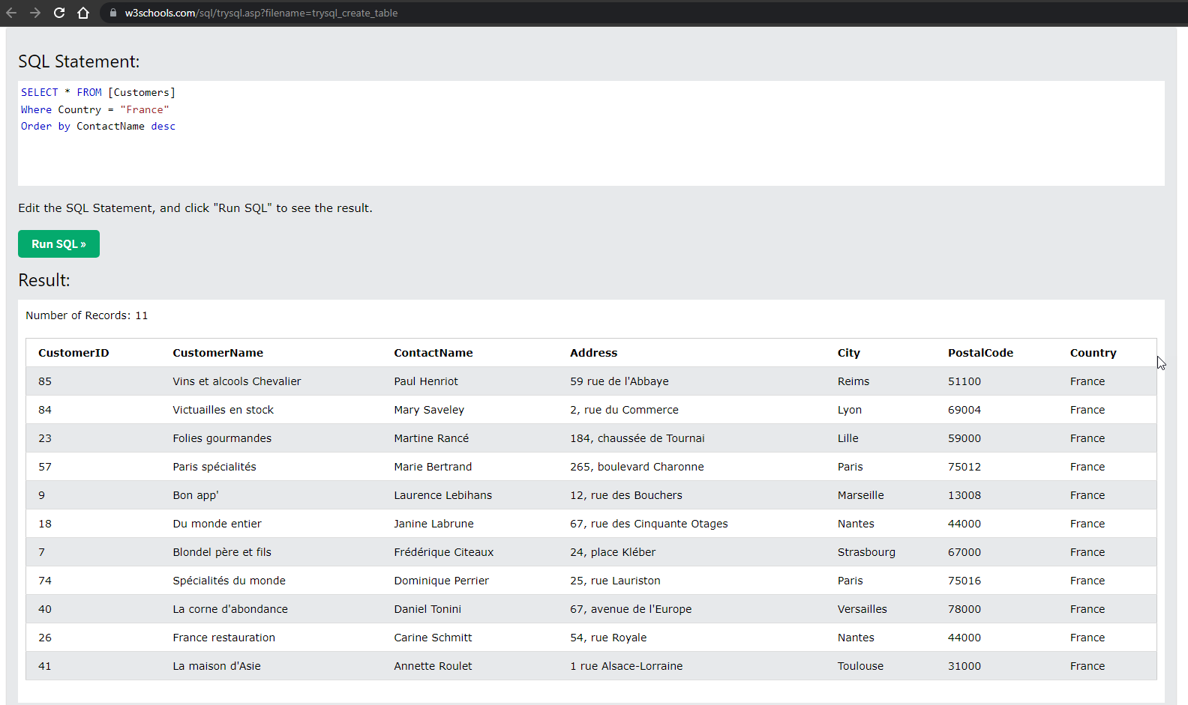

7. Вывести клиентов из Германии и США, ограничить выбор 10 записями | 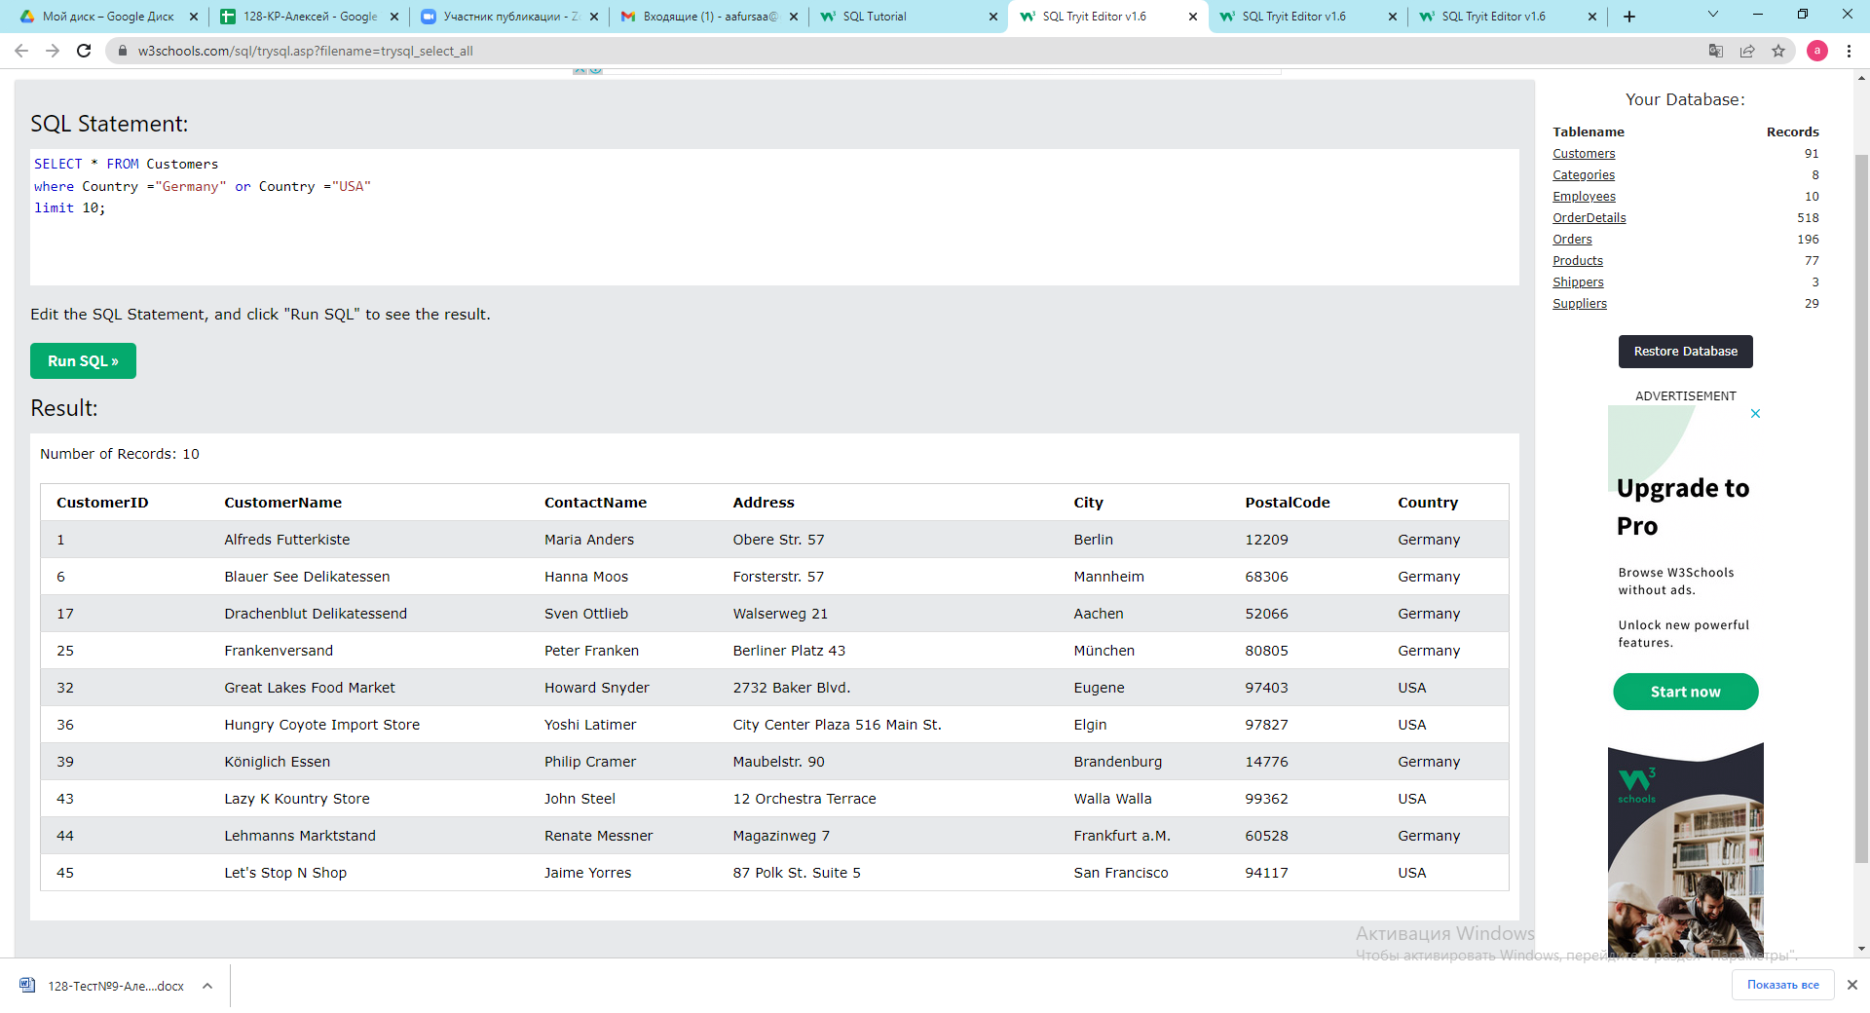
Задание 2
На сайте w3schools.com на страницу Learn SQL
http://www.w3schools.com/sql/default.asp
Нажать кнопку Try it yourself, далее в новом окне нажать на кнопку Run SQL
Запросы для таблицы Products:

1. Выбрать все продукты, начинающиеся на букву «М» | 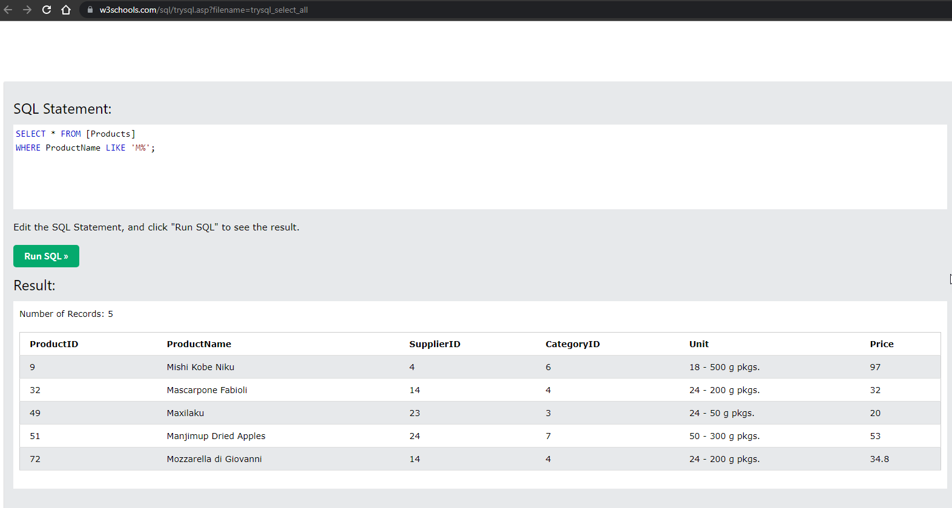

2.Вывести характеристику упаковки (unit) для товара Steeleye Stout | 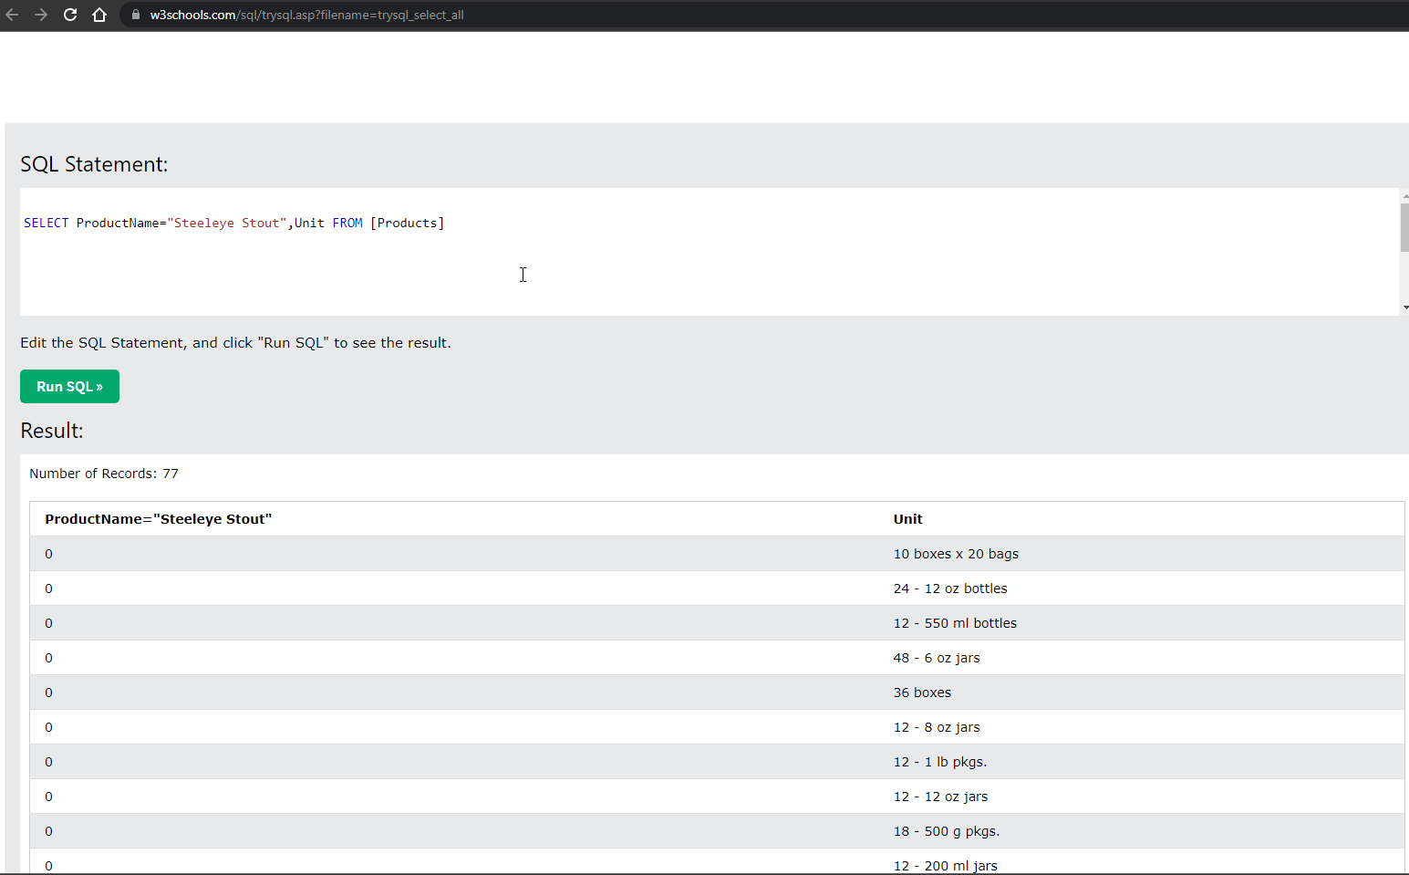

3. Вывести названия товаров, цена которых выше 22 | 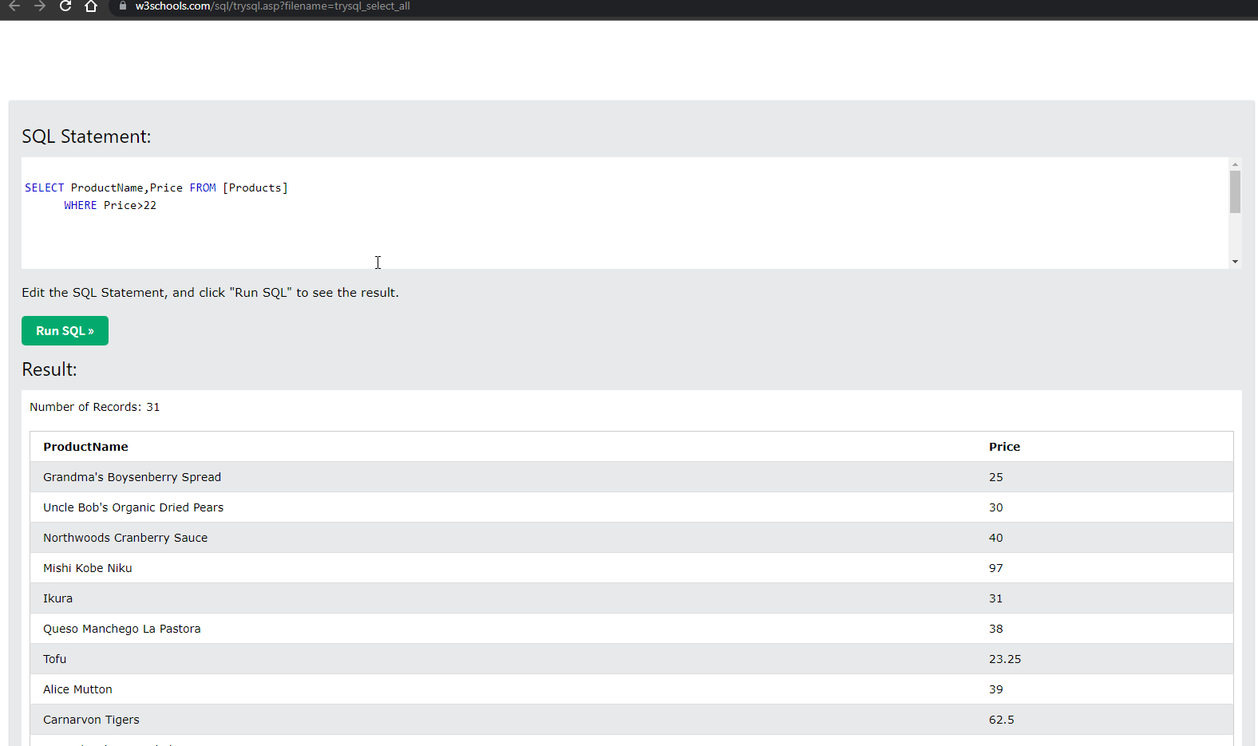

4. Вывести товары, в которых вес упаковки составляет 250 g

5. Вывести товары, упаковка которых состоит из «bottles» | 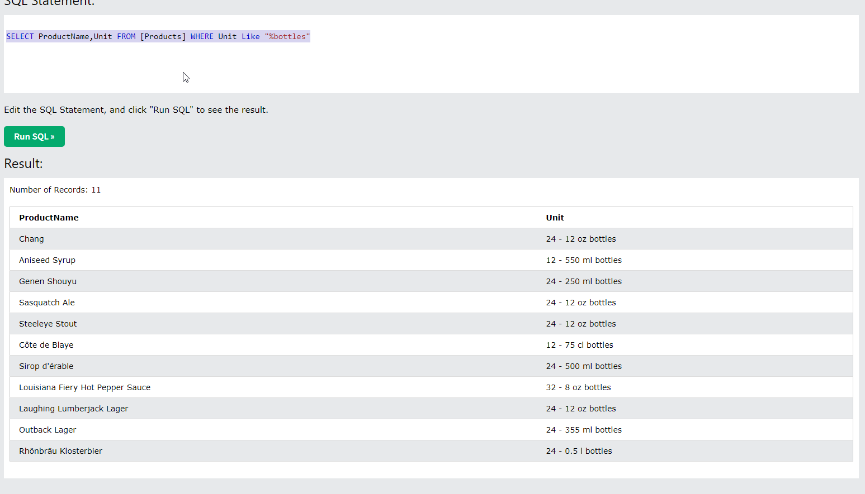

6. Вывести товары, где SupplierID составляет 7 и отсортировать результаты по убыванию по цене | 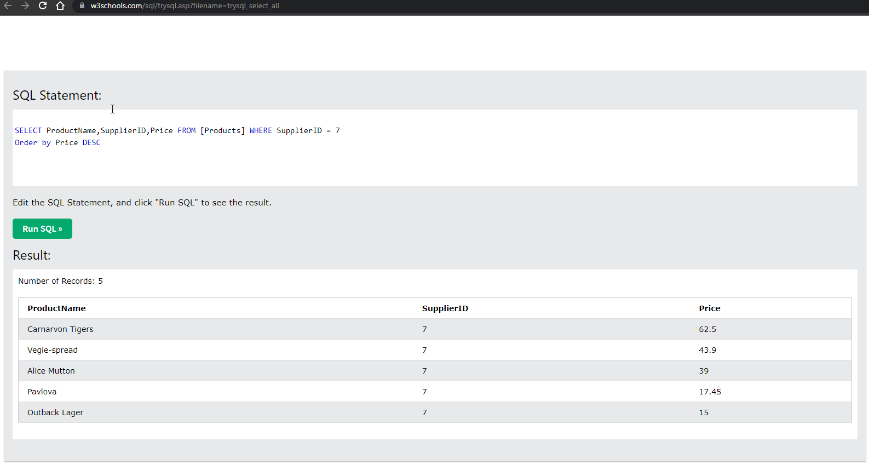
Задание 3
На веб-странице существует кнопка «Быстрый поиск», которая выделяет из таблицы character в базе данных всех персонажей выше 45 уровня (столбец level), расы dwarf (столбец race) и выводит результат на страницу. Укажите, как будет выглядеть в данном случае SQL-запрос

SELECT * FROM [character] WHERE level > 45 and race="dwarf"

Задание 4
На сайте w3schools.com на страницу Learn SQL
http://www.w3schools.com/sql/default.asp
Нажать кнопку Try it yourself, далее в новом окне нажать на кнопку Run SQL
Запросы для таблицы Employees:

1. Вывести имя, фамилию и записи о сотруднике | 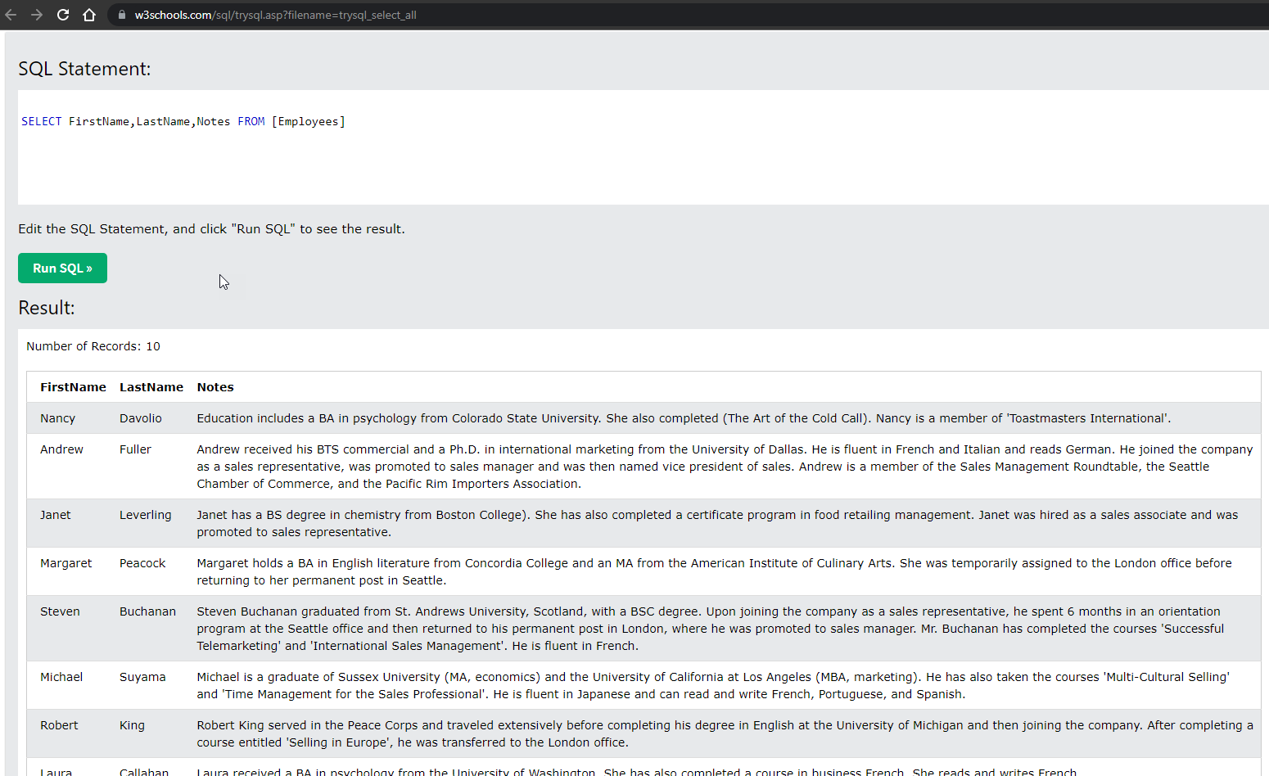

2.* Вывести информацию по работникам старше 1960 года | 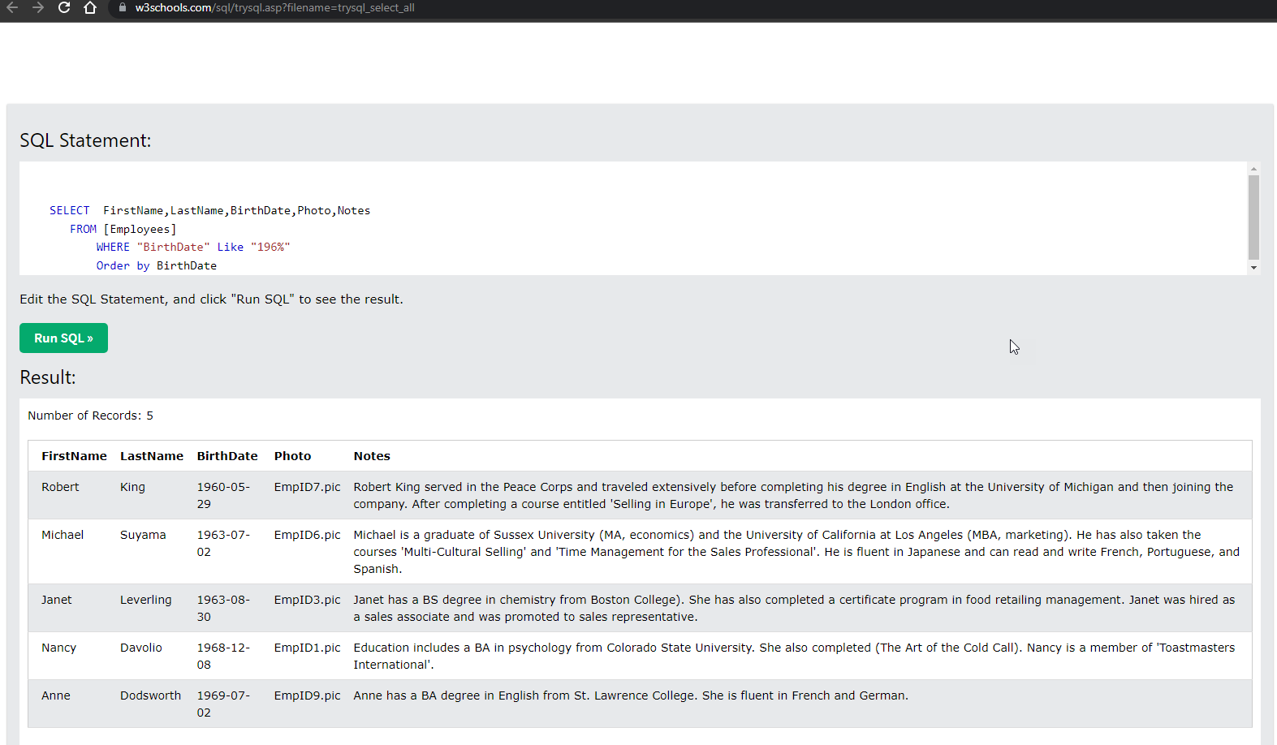
3. Вывести дату рождения сотрудников, чьи имена начинаются на букву «А | 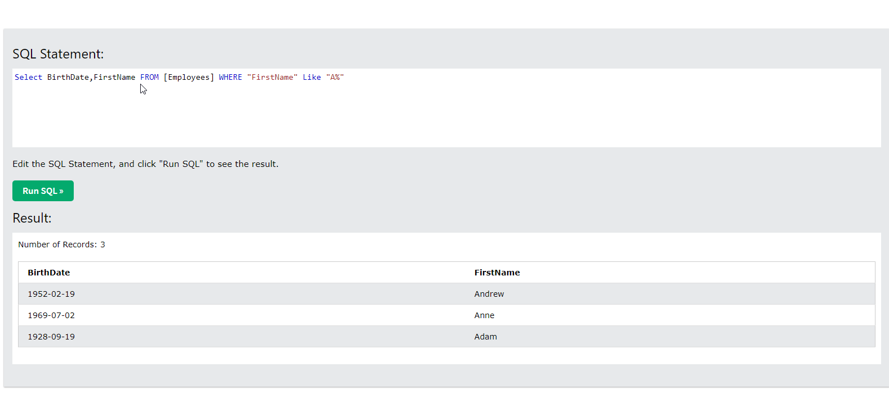

4. Вывести имя, фамилию и дату рождения сотрудников, отсортировав по дате рождения по возрастанию | 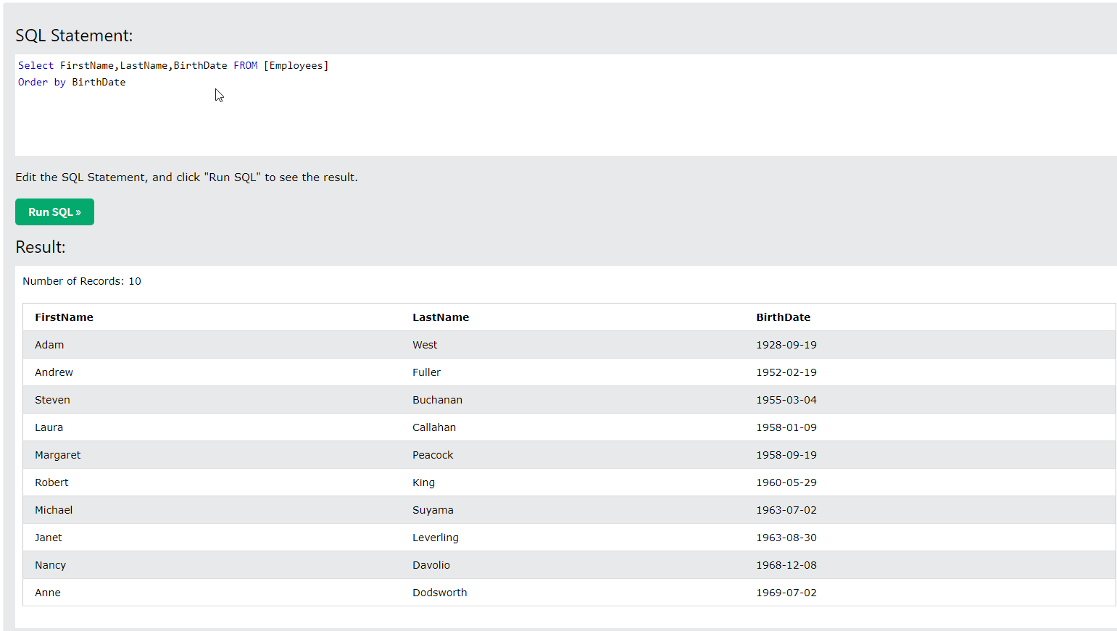
Задание 5
Зайти на главную страницу SQL fiddle http://sqlfiddle.com/ и создать свою таблицу. Использовать команды Create, Insert into, Update, Delete
Стообцы
Name, Surname, Age, Login, Password, E-mail
Значения
('Nick', 'Brown', '32', 'LogNick', '12pass', 'nick@gmail.com'),
('Mike', 'Tobler', '26', 'SunF', '12qwerty', 'sunF@mail.ru'),
('Kate', 'Brown', '28', 'Katitty', '4test*12', 'KateBrown@mail.ru'),
('Nick', 'Bonner', '21', 'FlQSt', '12qweq', 'BonNick@yandex.ru'),
('Tom', 'Boyer', '40', 'preSTOM', '4test*12', 'preSTOM@tut.by'),
('Alex', 'Lord', '26', 'nutt7', '2floppynut', 'lord@gmail.com');

Создание БД CREATE TABLE TEST ( Name NVARCHAR(100), Surname VARCHAR(100), Age INT, Login VARCHAR(100), Password VARCHAR(100), Email VARCHAR(50) ); | 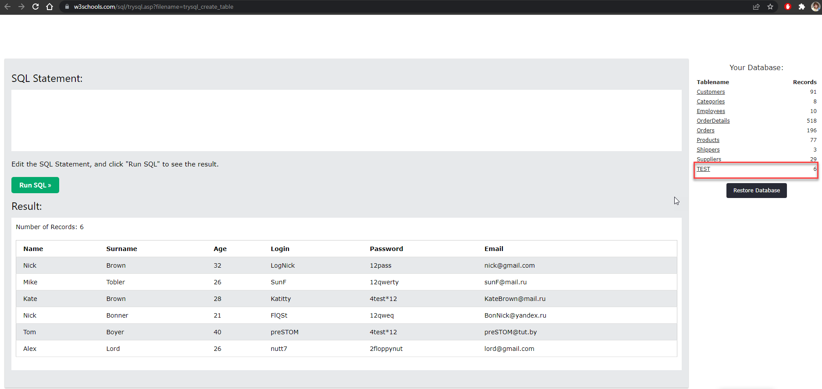
Добавление данных INSERT INTO TEST (Name, Surname, Age, Login, Password, Email) VALUES ('Nick', 'Brown', '32', 'LogNick', '12pass', 'nick@gmail.com'), ('Mike', 'Tobler', '26', 'SunF', '12qwerty', 'sunF@mail.ru'), ('Kate', 'Brown', '28', 'Katitty', '4test*12', 'KateBrown@mail.ru'), ('Nick', 'Bonner', '21', 'FlQSt', '12qweq', 'BonNick@yandex.ru'), ('Tom', 'Boyer', '40', 'preSTOM', '4test*12', 'preSTOM@tut.by'), ('Alex', 'Lord', '26', 'nutt7', '2floppynut', 'lord@gmail.com');

1. Вывести имена и емейл людей старше 30 лет. | 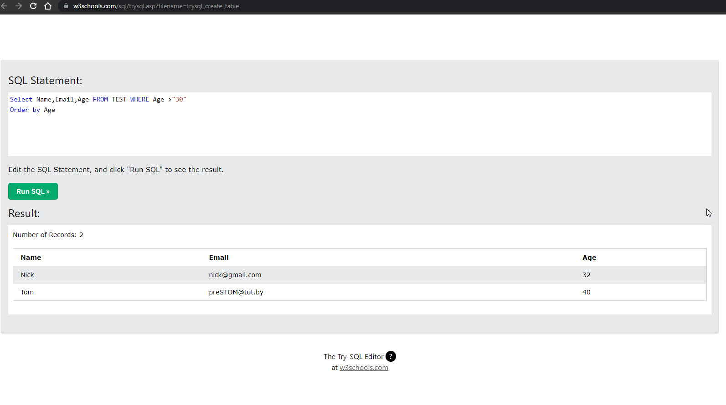 | 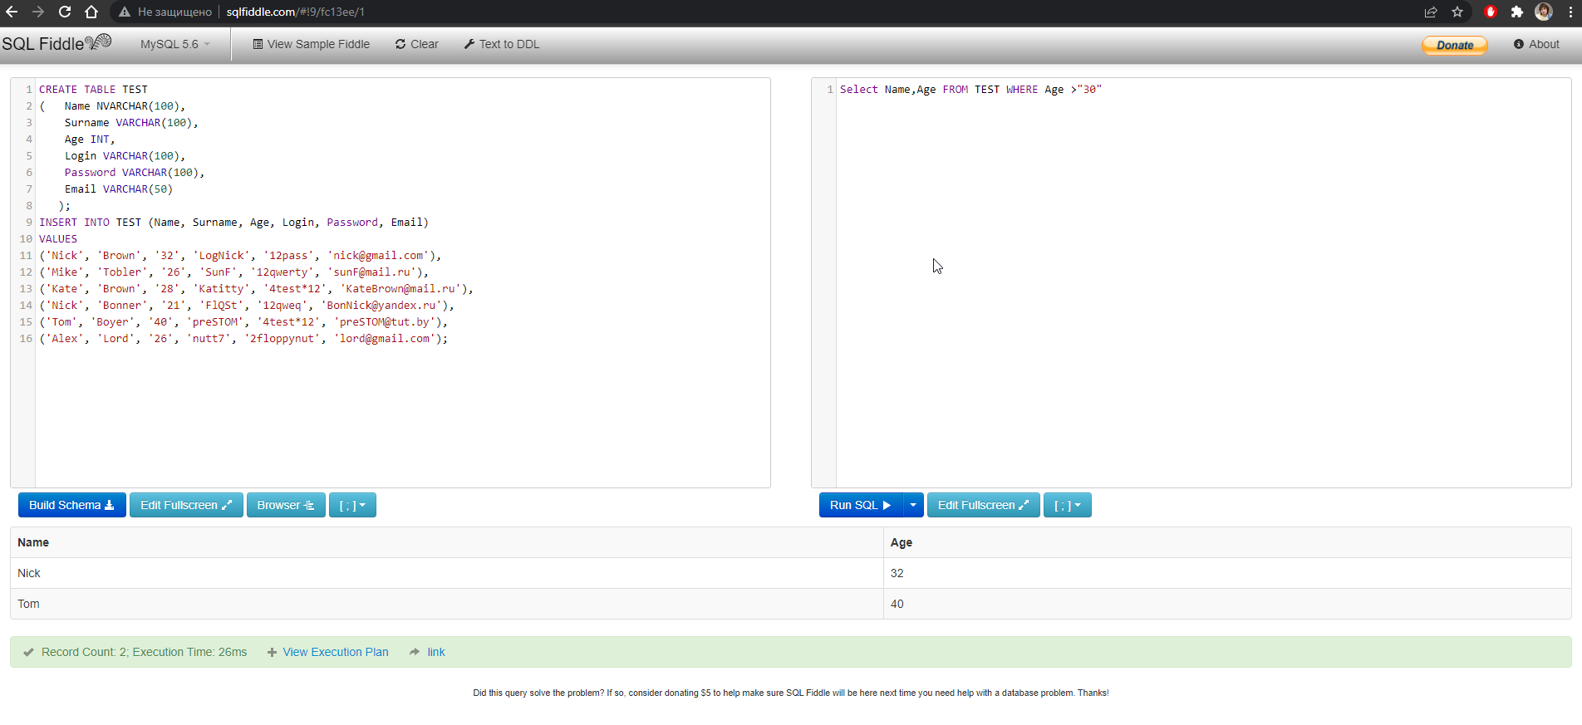
2. Вывести логин и пароль пользователей , фамилия которых начинается на «В» | 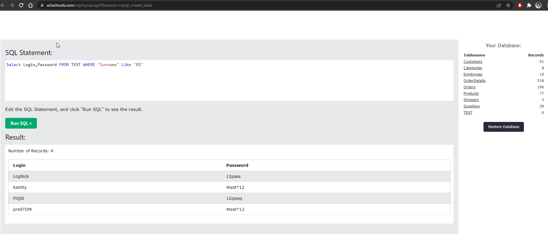 | 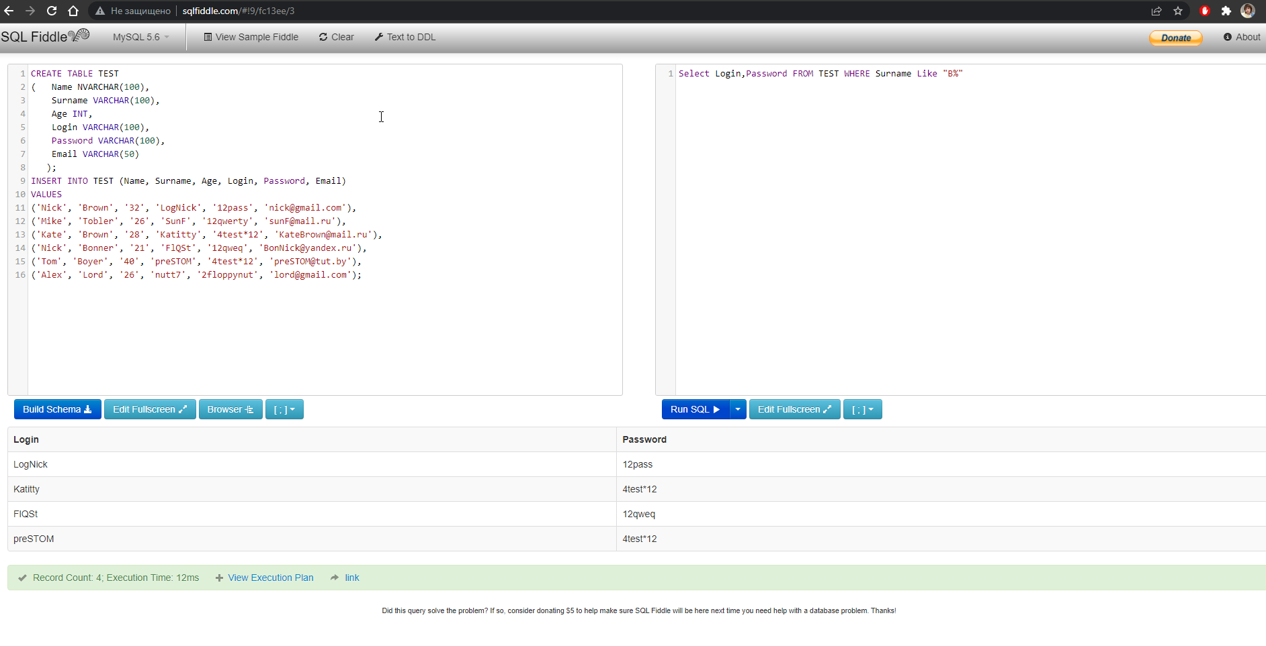

3. Вывести пароли, которые заканчиваются на “12” | 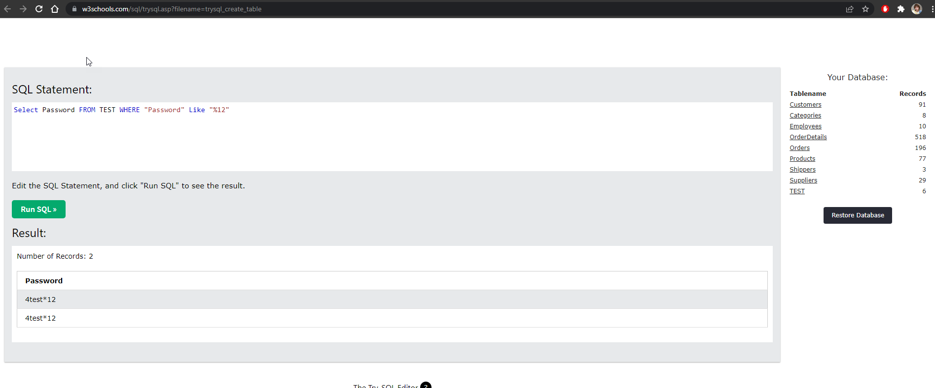 | 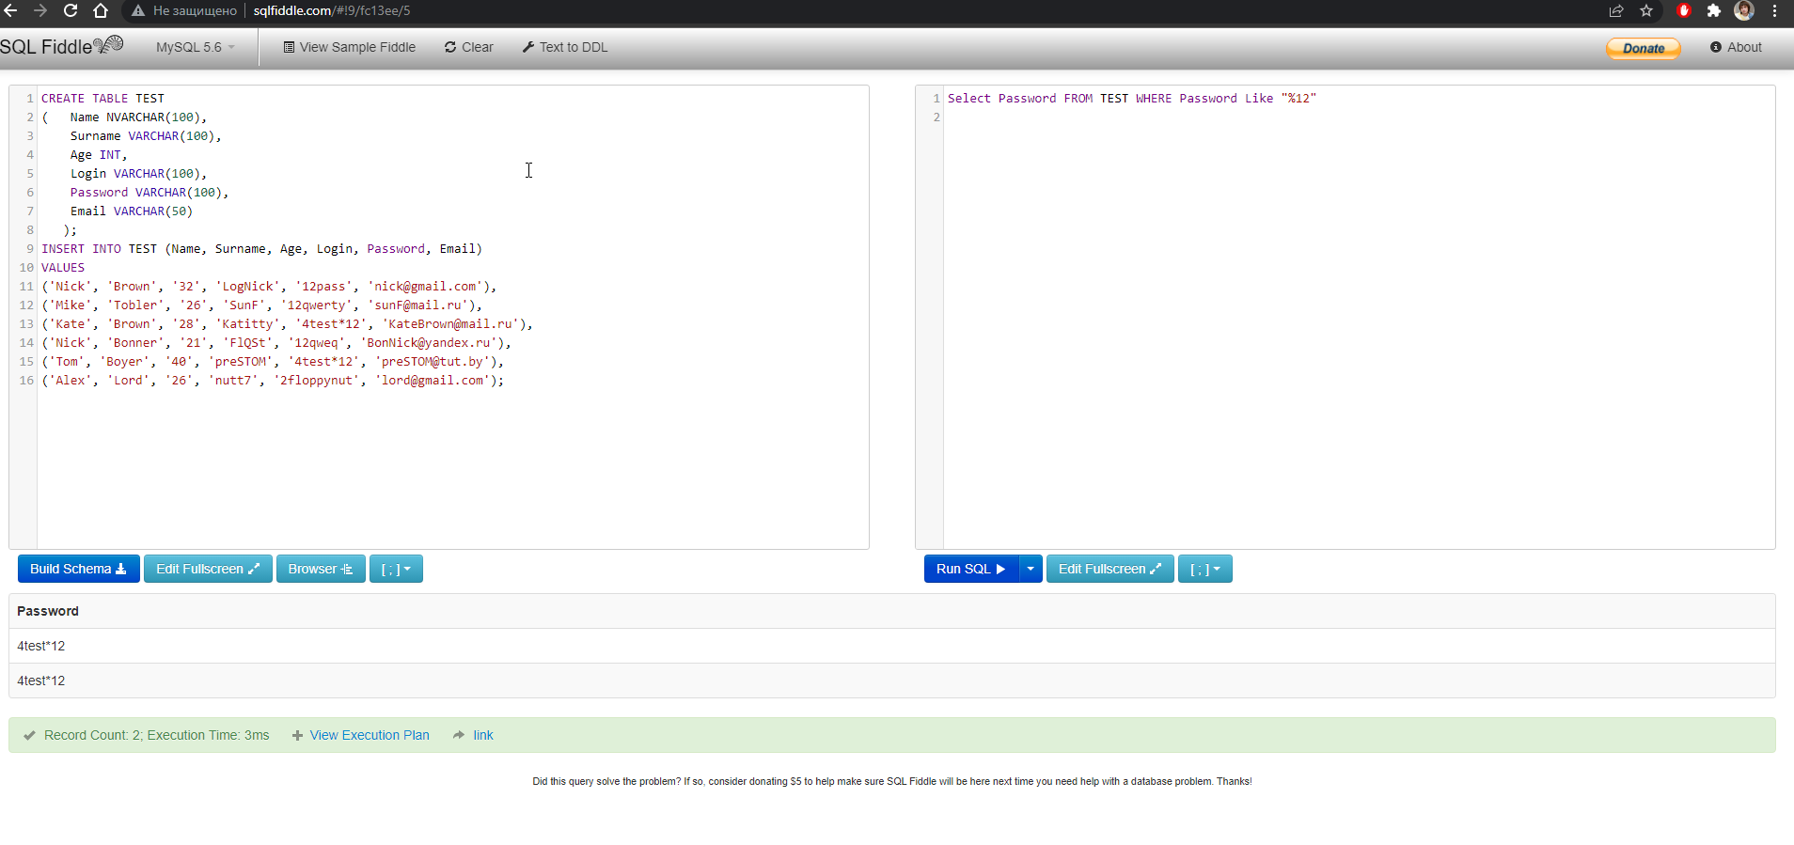

4. Вывести все записи, где email содержит nick | 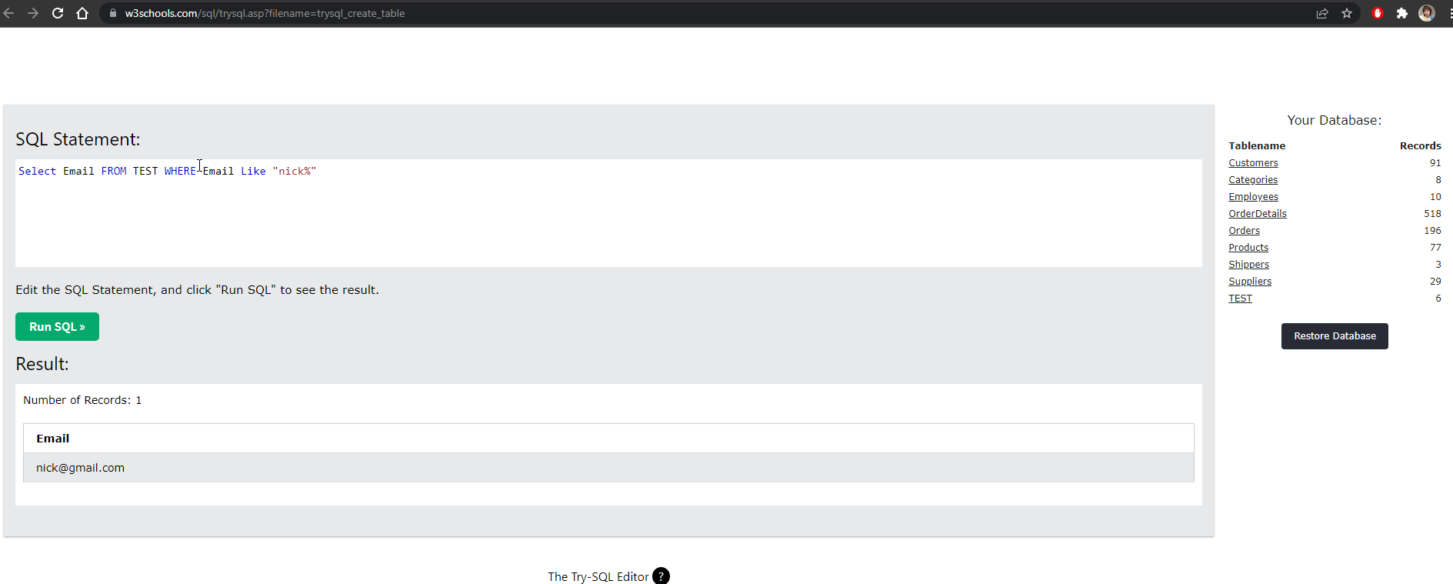 | 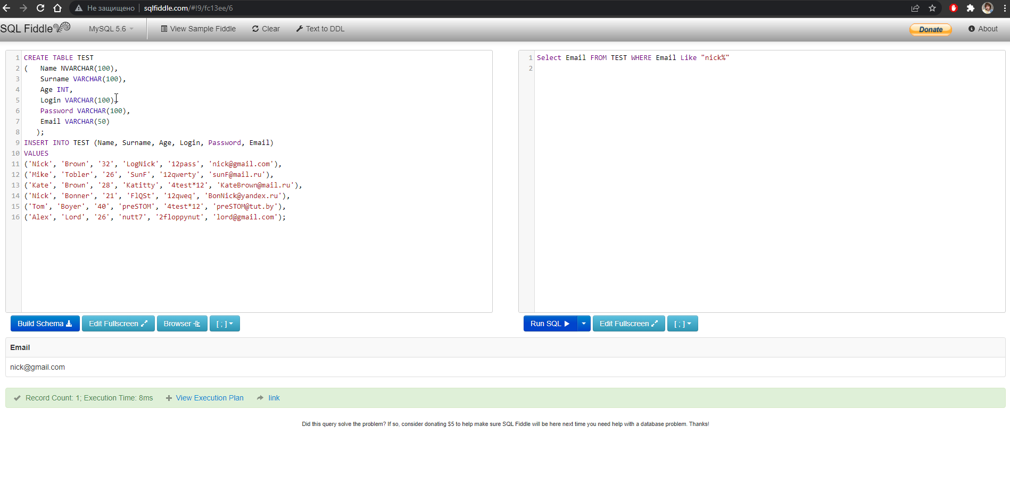

5. Вывести уникальный возраст | 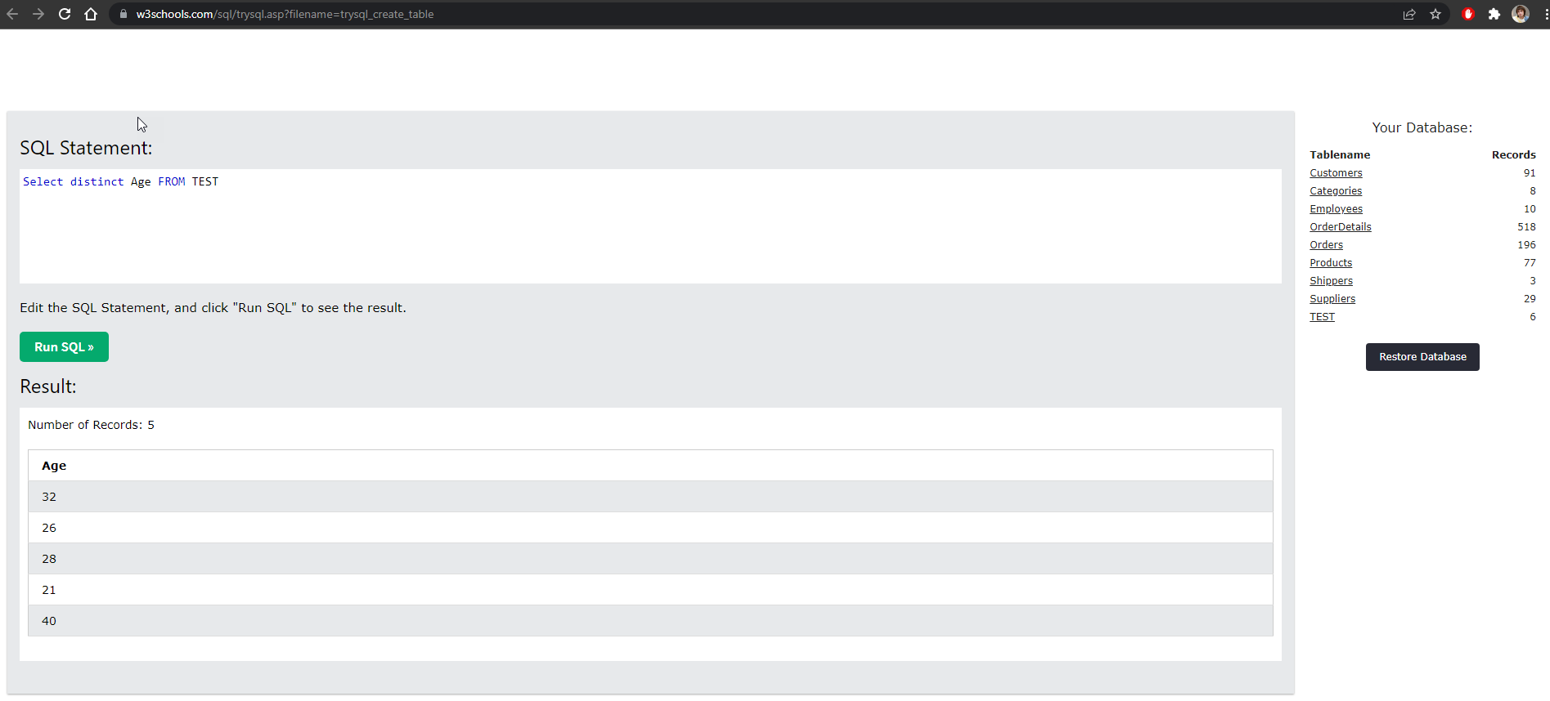 | 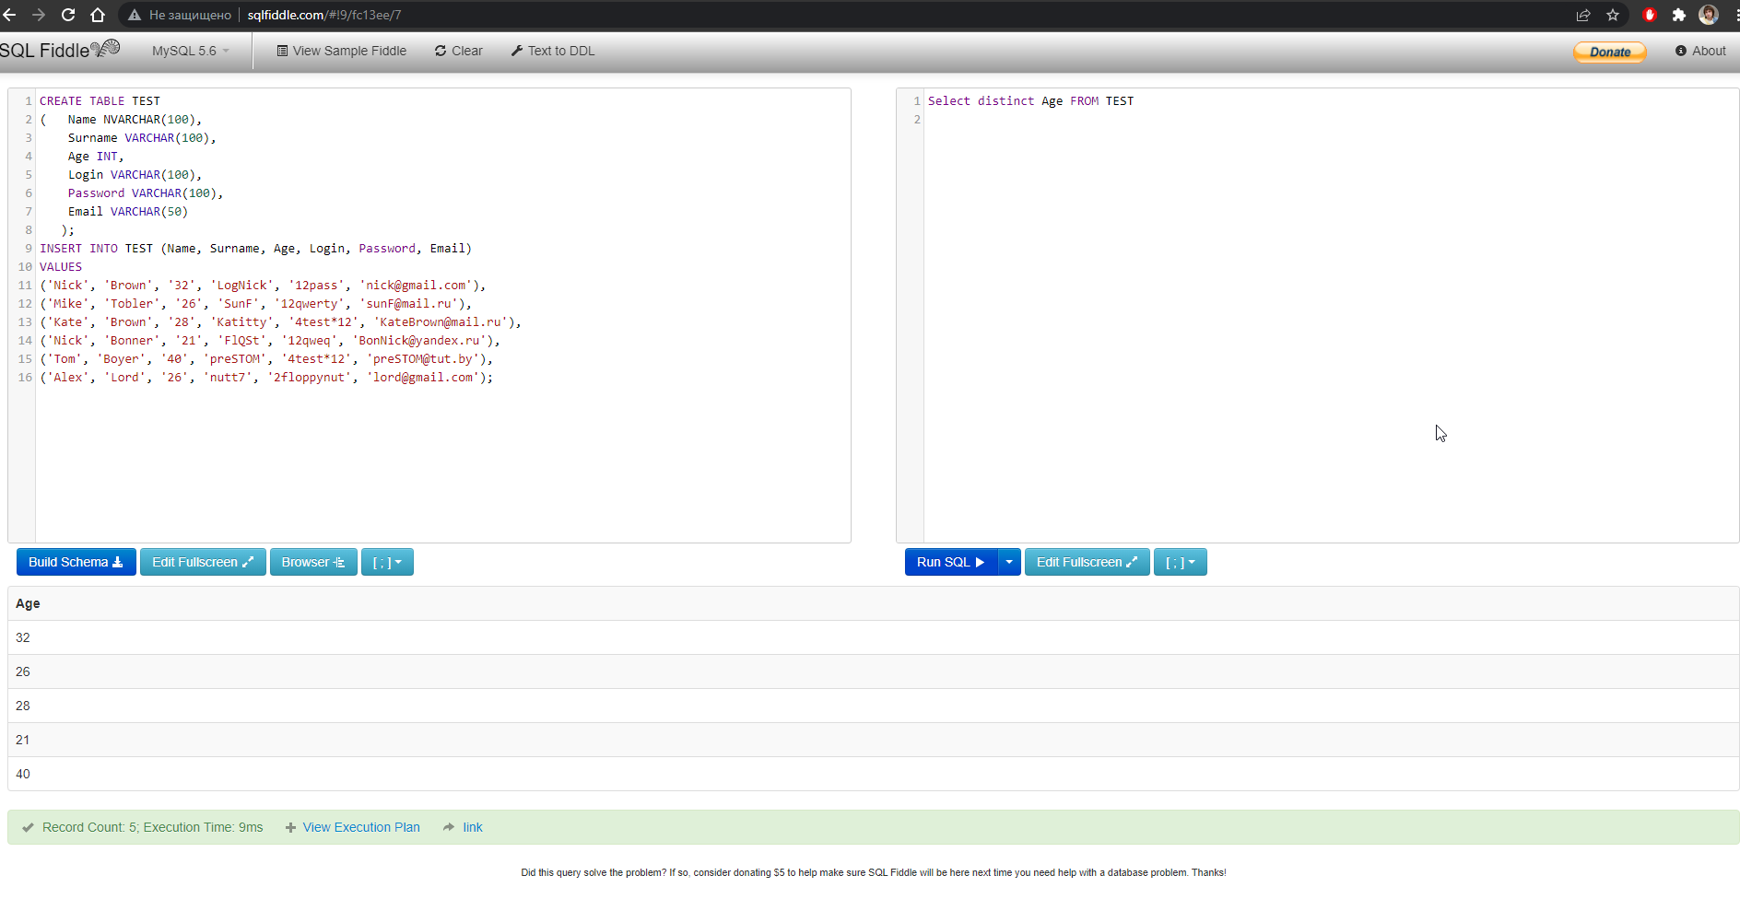

6. Вывести поля имя, логин, пароль, e-mail и отсортировать по убыванию по Name | 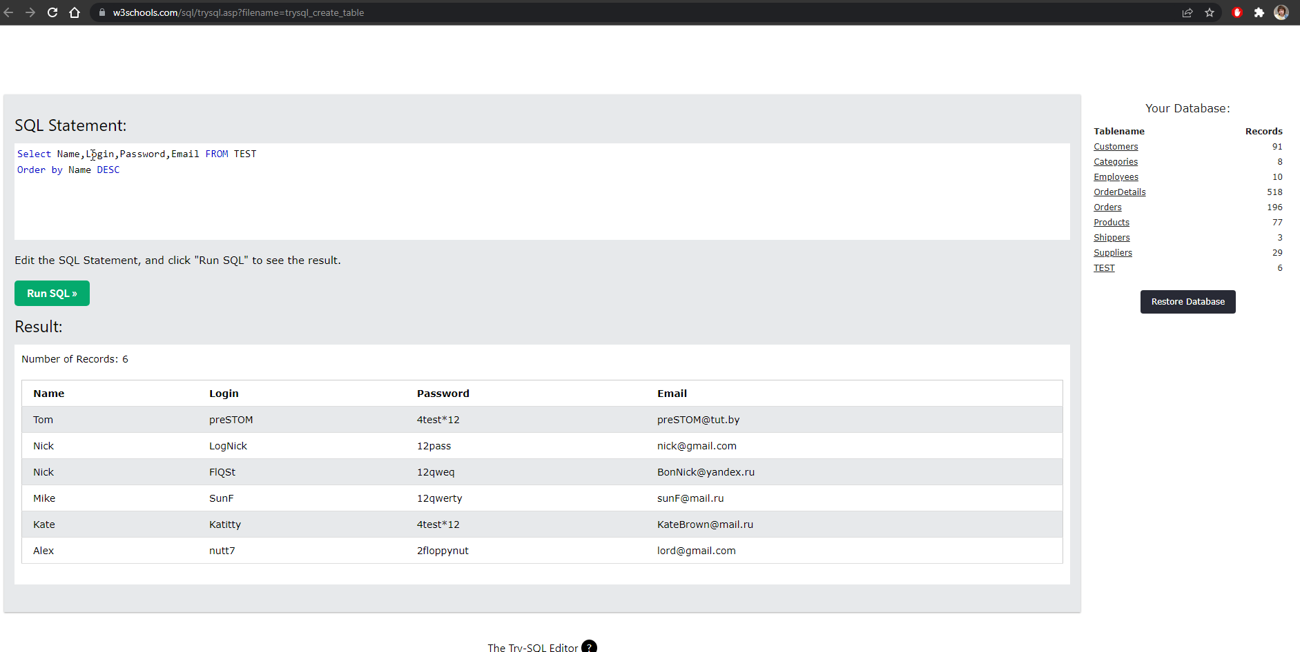 | 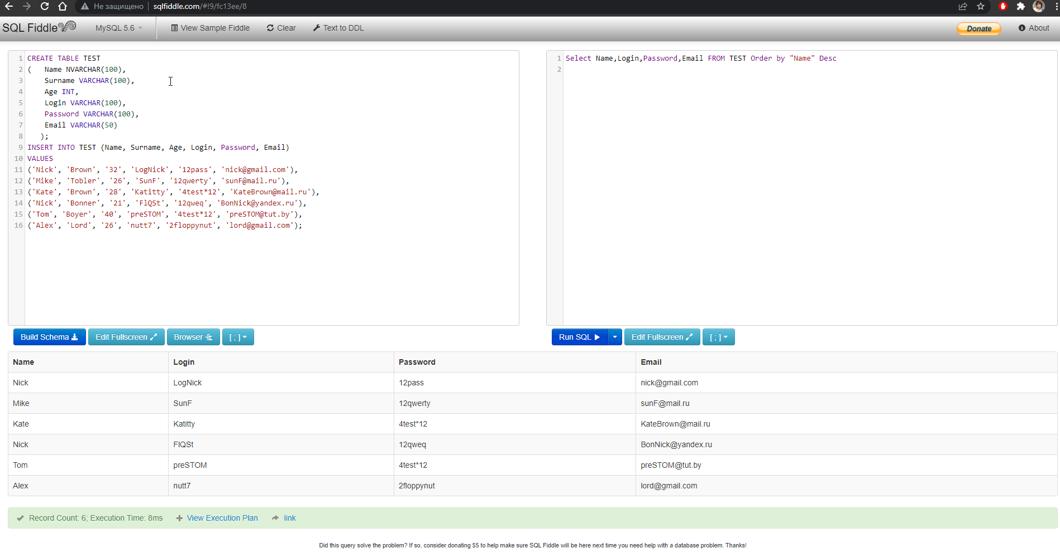

7. Вывести всю информацию о Nick Bonner | 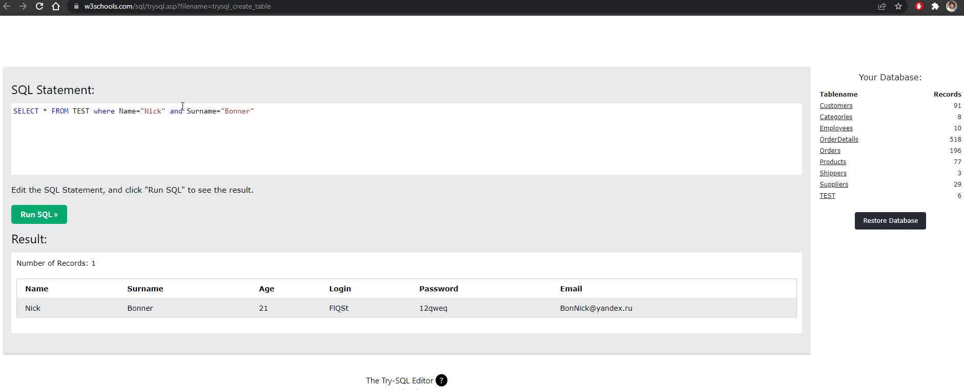 | 